Sheet1
 | 动作名称 | 动作要点说明 | 图片
三段单练 | 预备式 | 并步直立、两脚并拢、双膝微屈， 身体自然直立，肩臂松垂，手指朝下，心静体 松，目视前方。 动作要点：双脚并立站定时，要做到体态自 然、精神集中、头部正直、下颚微收、虚领顶 劲、两肩松开、气向下沉，做到涵胸、拔背、裹 裆、护盹、提顶、吊裆、松肩、沉肘。
 | 起势 | (1)左脚轻提，向左横跨一步，与肩同宽，两手慢慢外旋，向上托起，手心 朝上，手指自然张开，高与肩平。 (2)上体保持端正，两腿缓慢屈蹲，两手内旋，掌心翻转轻轻下按，落至胯前。 (3)左脚提起，脚尖点地，身体右转，双手合抱于胸前。 (4)身体左转，左脚向左横跨成弓步，两手随体转左右分开，左手立掌高不 过眼，右手坐腕，高于肩平，目视左手前方。 (5)重心移至右腿坐实，左腿回收成虚步，左手下落划弧落至裆前，掌心朝里，右手坐腕，目视右手前方。 (6)左脚向左横跨成左弓步，右手从上向下划弧落至裆前，掌心朝里，左手 向上、向右翻掌、坐腕前推，目视左手前方。 (7)左脚脚尖内扣，身体右转，右脚收于左脚内侧，脚跟着地，脚尖 上翘，左手划弧落于裆前，手心向内，右手向上向右划弧，翻掌、坐腕前推。 (8)右脚落实，脚尖内扣，身体左转，左脚上步，脚跟着地；右手向下向右 划弧至胸前，掌心向内，左手随体转向上、向左划弧，翻掌坐腕于左前方，高与 口平，目视前方。 动作要点：身体转动时须保持稳定，迈步时要精神贯注、蹬地前要有蓄劲之势 。 | 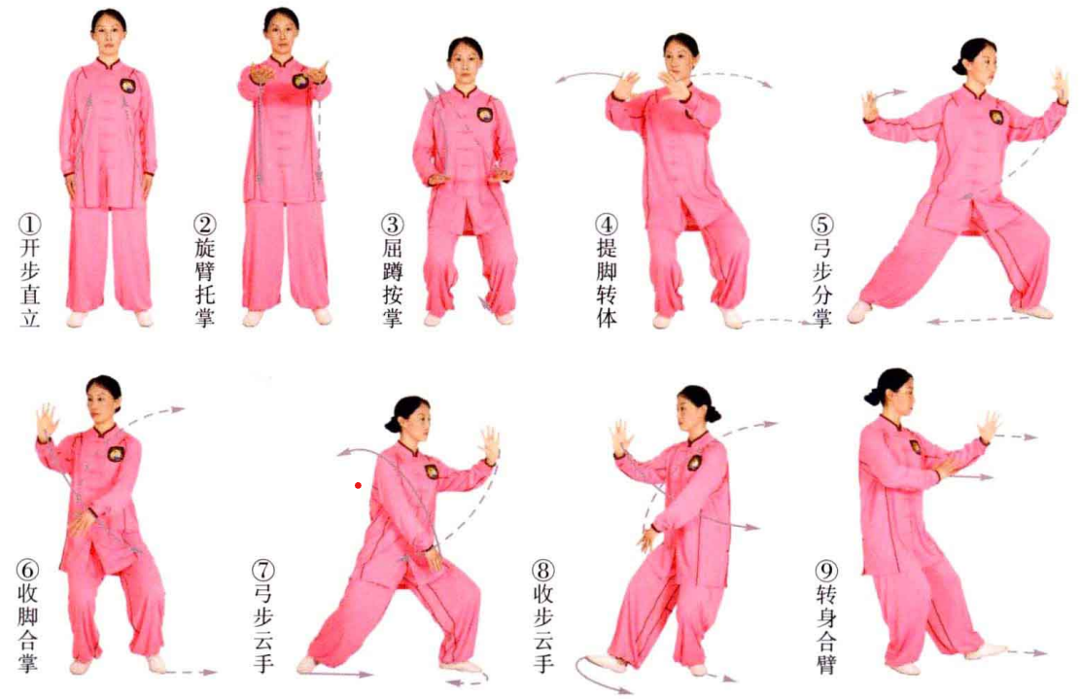
 | 肘底捶 | 重心移至左腿，右脚提收，跟至左脚内侧，脚尖着地。右掌握拳，从肘下向 前打出，高与胸平，拳心朝下；左掌内旋，拳心朝内，高与眼平，目视前方。 动作要点：胸部要向下松沉，有带动拳手相合之意。 | 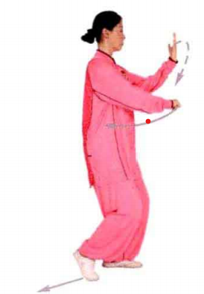
 | 手挥琵琶 | 身体右转，右脚撤步落实。两手顺势收回胸前相合，左手在前，高与胸平； 右手在后，高与左肘平。 动作要点：右脚后撤时，臀部不可向后凸起；胸部向下松沉，引导两手回收。 | 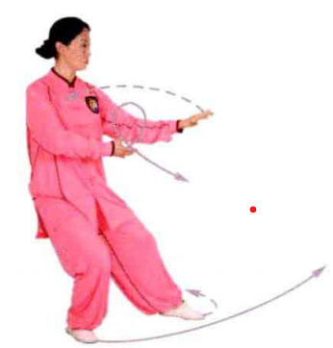
 | 上步肘靠 | 身体左转，左脚尖外摆，右脚上步成右弓步。左手贴近右臂，以肩肘部向右 前方向靠击；右手落于右胯前，目视右臂方向 。 动作要点：上步与挤靠要上下相随，身体不可 前俯，松肩、沉肘，劲发于肩背。 | 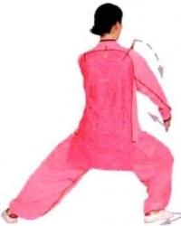
 | 高探马 | (1)右脚脚尖外摆，两手合于胸前，左手在 上，高与肩平，掌心朝下，右手在下，与腹齐平，掌心朝上。 (2)左脚向左方上步成左弓步。两掌上下翻转，左掌在下，掌心朝上；右掌 在上，立掌前推，掌心朝前，目视前方。
 | 云手 | (1)重心后移，左脚退步，重心移至左腿；右脚回收，脚尖着地。同时左掌 向左、向上划弧至面前，掌心朝外，手指朝上；右掌向下、向左落至右腹前，掌 心朝内，目视左手方向。 (2)右脚上步成右弓步。同时身体右转，右掌由下向上、向右划弧至面前， 掌高与眼平，掌心朝前；左掌由上向左、向下、向右落至左腹前，掌心朝内，目 视右手方向。 动作要点：上步与云手要上下相随，以腰转带动双手运动。 | 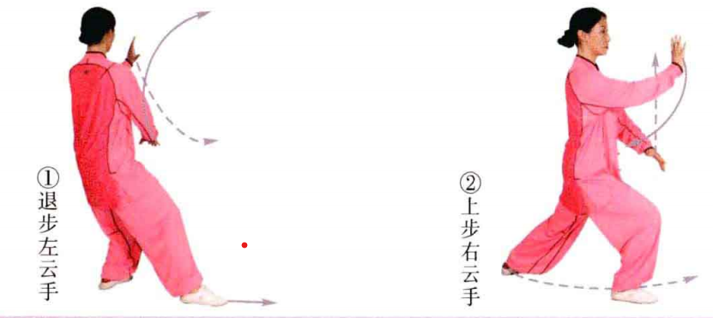
 | 巧捉龙蹬脚 | (1)左脚进步，脚跟着地成右实左虚步。右手下落翻掌，掌心朝上；左手向 上划弧，掌心朝下，两手手心相对。 (2)左脚踏实，脚尖外摆45°,重心移至左脚；随即右脚向正前方蹬出，力 达脚跟；同时两掌上下翻转，左右分开，目视前方。 动作要点：上步与合掌要协调一致，分掌蹬脚时身体稳定，不可前俯后仰。 | 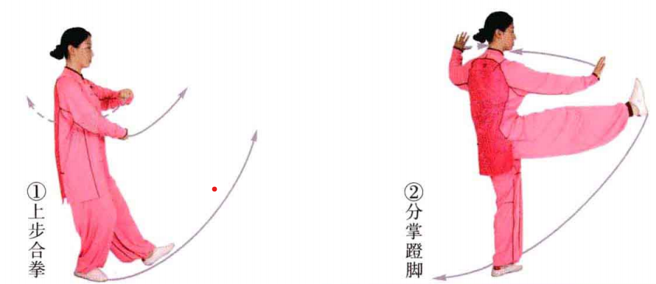
 | 转身跨虎势 | (1)身体左转，右脚向左盖步落实，左脚跟提起，两掌合于胸前，掌心相 对，高与胸平，目视前方。 (2)以右脚跟为轴，左后转体225°,左脚前脚掌着地，成右实左虚步。双手 随转体，右掌举至右额前上方，掌心朝外；左掌落于左胯旁，掌心朝下，目视前方。 动作要点：转身上步两脚不要踏在一条线上，上体要直，不可歪斜，两臂呈弧形 。 | 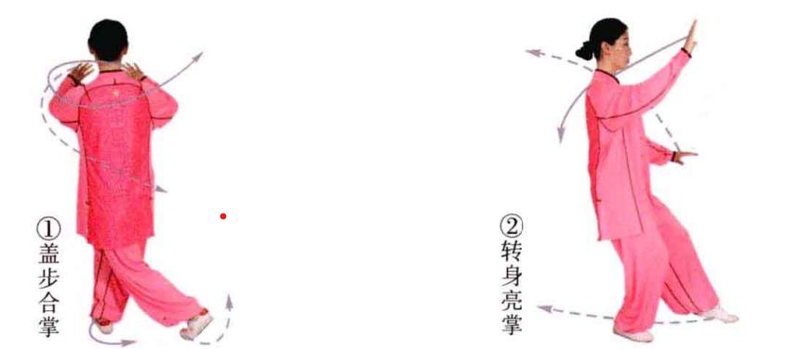
 | 搬拦捶 | (1)左脚向右后插步，脚尖点地；随即右脚脚尖内扣，向左转体180°,成左 虚步。双手随转体后摆，左手由下向后、向左划弧举至身体左前方，高与口平；右 手由上向下、向后划弧落至右胸前，与左肘相平，目视左手方向。 (2)左脚退步成右虚步。右手握拳向前下方打出，拳心朝下；左手向下落至腹前，掌心朝下，目视前方。 动作要点：转身合掌时，两脚不能踏在一条直线上。 | 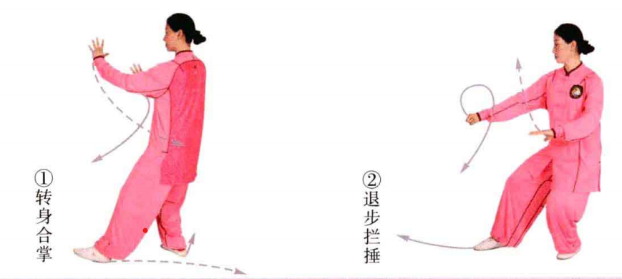
 | 上步肘靠 | 右脚向右前方上步成右侧弓步，身体左转。左手贴近右臂上，以肩肘向右前 靠击，右臂下落于右胯前，目视右臂方向。 动作要点：要松肩沉肘，脚到手到，用肩背向外拥出。 | 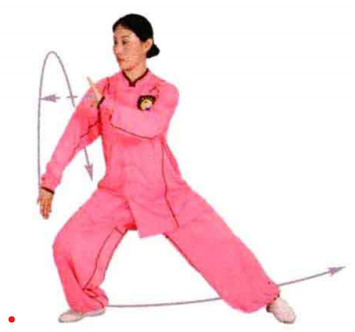
 | 手挥琵琶 | 重心后移，右脚退步落实，身体右转，左脚跟随势提起。 双手收至胸前合掌，左手在前，掌心朝下，高与胸平，目视左手方向 | 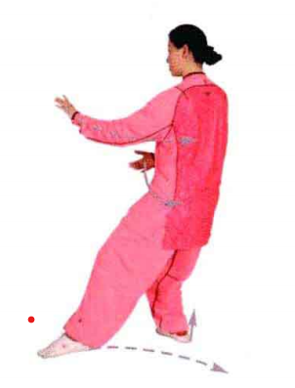
 | 野马分鬃 | (1)重心移于左腿，右腿跟至左脚内侧，脚尖点地。右手随势外旋，向左、 向下划弧至左腹前，掌心朝上；左肘尖领起，向后、向下划弧至身体左前，掌心 朝下，手腕高与肩平。 (2)右脚上步成右弓步。右手向上、向右划弧至右胸前，掌心朝内，手指向 左，高与肩平；左手向下按于胯旁，掌心朝下，手指朝前，目视右手方向。 动作要点：劲起于脚跟，圆转于腰，贯穿于背，并由肩到肘、由肘到手前后分开 。 | 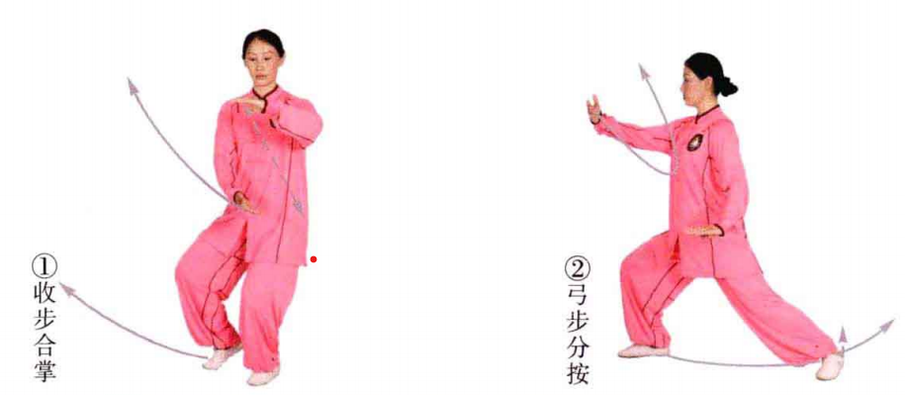
 | 左蹬脚 | (1)重心后移，右脚退步成右实左虚步。右手向后、向上划弧至右额前方， 掌心朝外；左手落至左胯旁，掌心朝下，目视前方。 (2)左膝提起高与腰平，两手划弧交叉于胸前，左手在外，两掌心向内，高与口平，目视前方。 (3)左脚跟着力向前方蹬击，高与胯平，两掌左右分开，掌心朝外，目视蹬脚方向。 动作要点：两掌交叉与提脚上下相随，要涵胸、拔背，蹬脚力达脚跟。 | 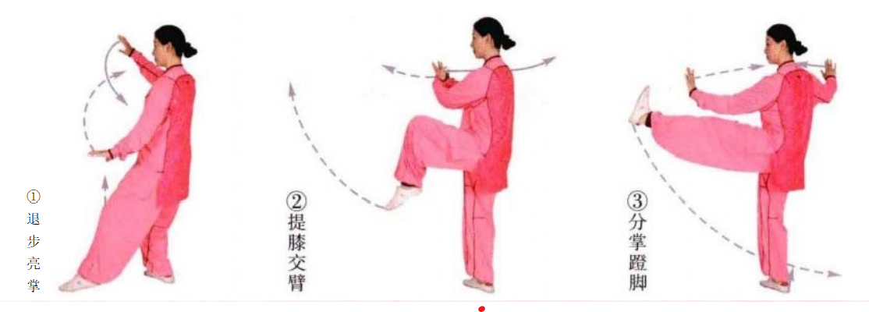
 | 转身摆莲 | (1)左脚收回向右侧盖步，右脚跟提起，重心移至左脚。两手合掌抱于胸 前，虎口相对，掌心斜向外，高与口平。 (2)以左脚跟为轴，身体右转225°,两手内旋，随转体向右划圈于右前方，掌心朝下，目视两掌；身体右转，右脚向右、向上弧形摆起，两掌自右向左迎拍 脚面，先击左掌，后击右掌，目视两掌拍击。 动作要点：右脚摆莲，要以腰发力带动右腿外摆，腿部略屈，才能达到横向 发劲的要求。 | 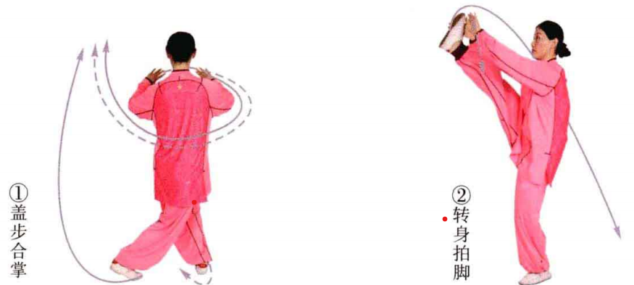
 | 弯弓射虎 | (1)身体右转落步，两手下落于腹前，左掌在前，右掌在后，掌心朝下，目视左手方向。 (2)身体右转，双手屈肘握拳由下向右上举于胸前，高与胸平，拳心朝里，拳面朝上，目视双拳。 (3)重心移于右脚，身体左转，右拳内旋经右耳侧弧形击出，置于右额前。左臂内旋上绕经胸前击出，高与胸平，目视拳出方向。 动作要点：松腰、落胯，两手随腰转动向上击出。 | 
 | 收势 | 左脚尖外摆，重心前移至左脚，右脚上步，脚跟着地，双手合臂于胸前。后续动作同一段单练套路。

